Sheet1
M5STACK嵌入式固件测试报告
项目名称 | Unit MQ | 测试时间 | 2025.04.16 | 测试工程师 | 涛
固件版本 | V01 | 测试报告版本 | V1.0 | 测试用例源码 | Unit MQ
硬件版本 | 250318/V0.3 | SKU
测试环境 | 1、STM32CubeIDE编译环境 2、Core Base与STM32进行I2C通信，通信速率400kHz。
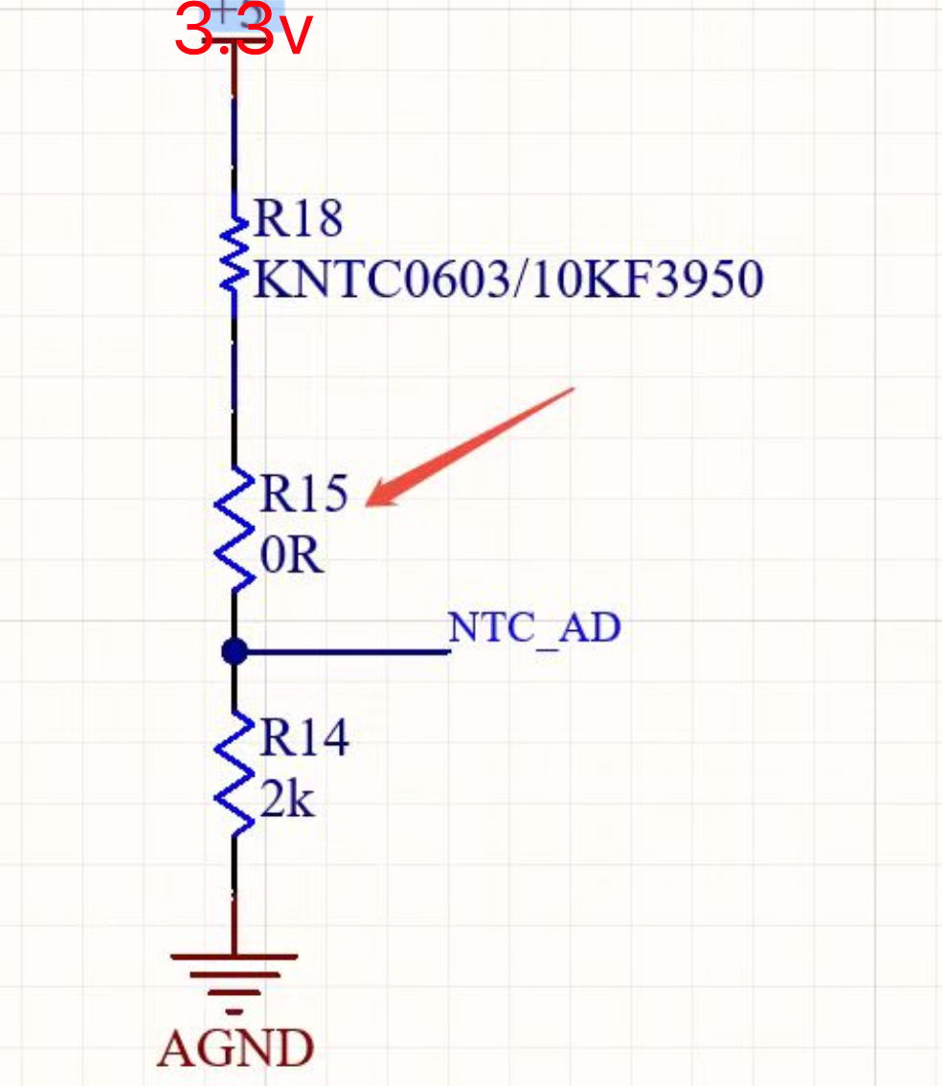
序号 | 测试类 | 测试项 | 测试内容 | 测试结果 | 备注
1 | Unit MQ硬件 | 烧录口 | J-LINK烧录程序 | OK
2 |  | LED | 是否正常亮灭 | OK
3 |  | I2C GROVE | 是否可以正常进行I2C通信 | OK
4 |  | NTC | 是否可以通过ADC_IN1读取ADC值 | OK | NTC电路有更改，新版PCB需更改。
5 |  | MQ | 是否可以通过ADC_IN4读取ADC值 | OK
6 |  | MQ控制引脚 | 是否可以控制加热 | OK
7 | STM32固件 | MQ工作状态 | 寄存器0x00写入状态，并读取查看是否一致。 | OK | unit_mq_test_case_1
8 |  | LED工作状态 | 寄存器0x01写入状态，并读取查看是否一致。观察LED状态是否对应。 | OK | unit_mq_test_case_2
9 |  | MQ高低电平时间 | 寄存器0x10写入，并读取查看是否一致。示波器抓取查看是否一致 | OK | unit_mq_test_case_3
10 |  | 读取MQ的8bitADC | 寄存器0x20读取 | OK | unit_mq_test_case_4
11 |  | 读取MQ的12bitADC | 寄存器0x30读取 | OK
12 |  | 读取Valid Tags | 寄存器0x40读取 | OK | unit_mq_test_case_5
13 |  | 读取NTC的8bitADC | 寄存器0x50读取 | OK | unit_mq_test_case_6
14 |  | 读取NTC的12bitADC | 寄存器0x60读取 | OK
15 |  | 读取NTC Resistance | 寄存器0x70读取 | OK | unit_mq_test_case_7
16 |  | 读取内部参考电压 | 寄存器0x80读取 | OK | unit_mq_test_case_8
17 |  | 读取MQ Channel电压 | 寄存器0x82读取 | OK | unit_mq_test_case_9
18 |  | 读取 NTC Channel电压 | 寄存器0x84读取 | OK | unit_mq_test_case_10
19 |  | 读取固件版本号 | 寄存器0xFE读取 | OK | unit_mq_test_case_11
20 |  | I2C地址读取&写入 | 寄存器0xFF读取，写入新地址，断电查看是否保存 | OK | unit_mq_test_case_12
21 |  | 压力测试/老化测试 | 连续写入寄存器，并读取校验 | OK | unit_mq_test_case_13 2025/4/17/23:10~2025/4/18/7:50

